상품제안서
버터플라이 메모잇(주문제작형) | 상품코드: F05621

 |  |  |  |  |  |  | 02-412-0044 | www.easy1.co.kr
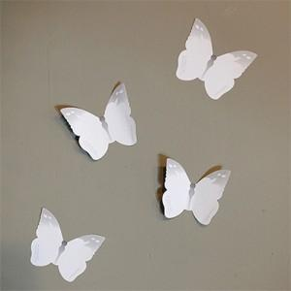 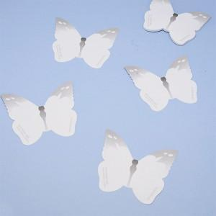

【상세/제작정보】 | 붙여놓기만 해도 예뻐서 홍보가 되는 아름다운 나비모양 메모잇

【인쇄/포장옵션】 | 풀칼라 / OPP(비닐)

【공급단가】 | 수량 | 1,000~ | 2,000~ | 3,000~ | 5,000~ | 10,000~
*VAT별도 | 20매 | 640원 | 620원 | 600원 | 570원 | 560원
 | 30매 | 710원 | 680원 | 660원 | 630원 | 620원
 | 50매 | 820원 | 790원 | 760원 | 730원 | 710원

【상품 URL】 | https://easy1.co.kr:443/src/goods_detail.php?gdno=5621

